Приложение 7
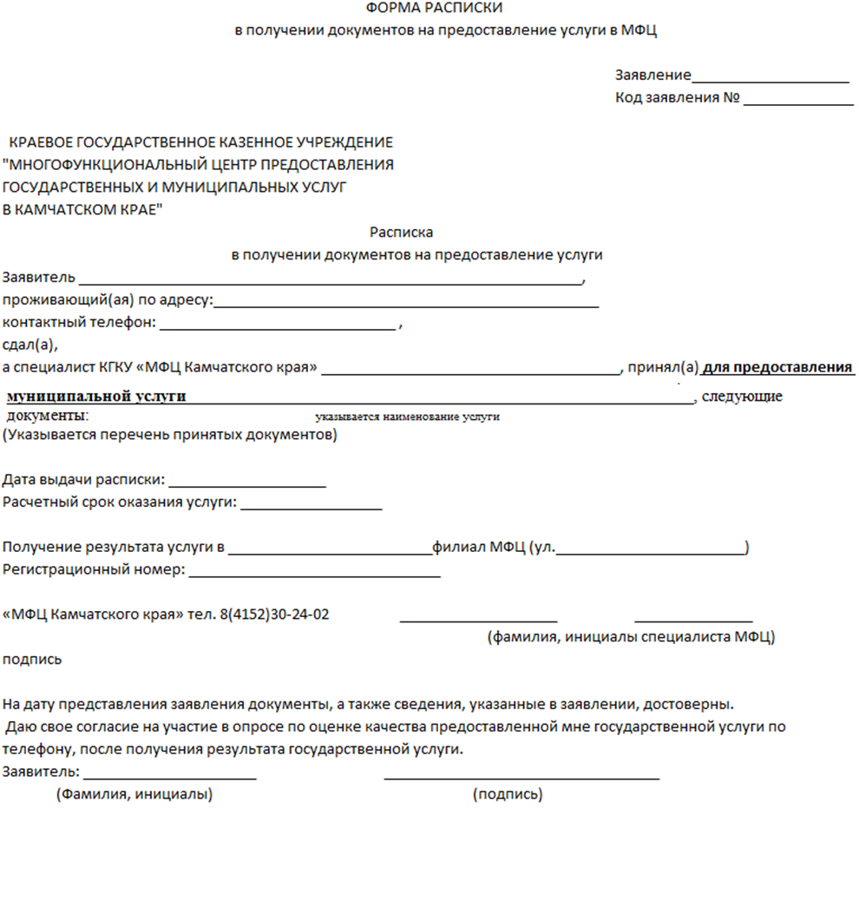
Приложение 7 к технологической схеме предоставления муниципальной услуги по предоставлению сведений об объектах имущества, находящегося в муниципальной собственности и предназначенного для предоставления во владение и (или) в пользование субъектам малого и среднего предпринимательства и организациям, образующим инфраструктуру поддержки малого и среднего предпринимательства

